Hoja2
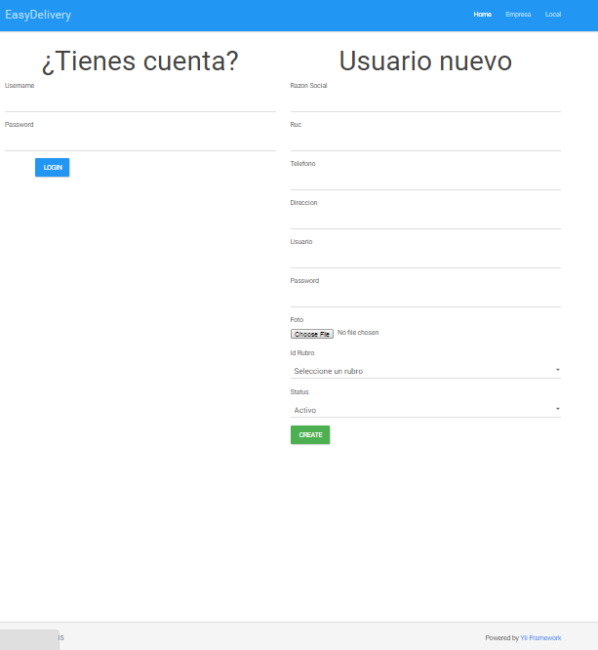
validando:http://easydelivery.koding.io/usuario/superlogin
Nombre del campo | Descripcion |  | Fecha de Validacion | Estado Validacion
RUC | Deberia ser campo obligatorio y validar solo ingreso de numeros con una extension de hasta 11 digitos, solo numero |  | 2015-06-03
RAZON SOCIAL | Debería ser campo obligatorio y validar que no hayga carateres no simbólicas ni numéricas, no caracteres especiales |  | 2015-06-03
TELEFONO | Deberia ser campo obligatorio y validar solo ingreso de numeros con una extension de hasta 9 digitos, solo numeros |  | 2015-06-02
DIRECCION | Deberia ser campo obligatorio |  | 2015-06-02
USERNAME | ok- validar que no se ingrese simbolos |  | 2015-06-02
PASSWORD | ok- validar que no se ingrese simbolos |  | 2015-06-02
IDRUBRO | ok |  | 2015-06-02
STATUS | ok -. Deberia ser campo obligatorio |  | 2015-06-02

Nota1: No se deberia crear local sin los campos escritos adecuados |  | Validado
Nota2: Ingresa al sistema con datos incompletos de la empresa |  | No Validado
Nota3: Seleccionar la foto de la empresa y el estado |  | Por Validar

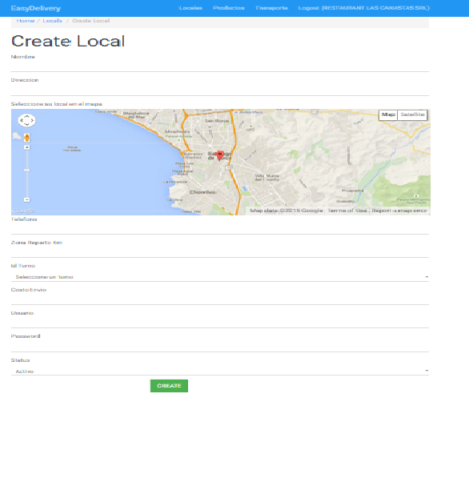
validando : http://easydelivery.koding.io/local/create

Nombre del campo | Descripcion |  | Fecha de Validacion | Estado Validacion
NOMBRE | Deberia ser campo obligatorio |  | 2015-06-03
DIRECCION | Deberia ser campo obligatorio |  | 2015-06-03
TELEFONO | Deberia ser campo obligatorio y validar solo ingreso de numeros con una extension de hasta 9 digitos, solo numeros |  | 2015-06-03
ZONA DE REPARTO KM | Deberia ser campo obligatorio y validar solo ingreso de numeros |  | 2015-06-03
ID TURNO | ok -. Deberia ser campo obligatorio |  | 2015-06-03
STATUS | ok -. Deberia ser campo obligatorio |  | 2015-06-03
Costo de envio | ok -. Deberia ser campo obligatorio, solo numeros |  | 2015-06-03
USERNAME | ok- validar que no se ingrese simbolos |  | 2015-06-03
PASSWORD | ok- validar que no se ingrese simbolos |  | 2015-06-03

Nota1: No se deberia crear usuario de empresa sin los campos escritos adecuados
Nota2: Registra local con datos incompletos del local

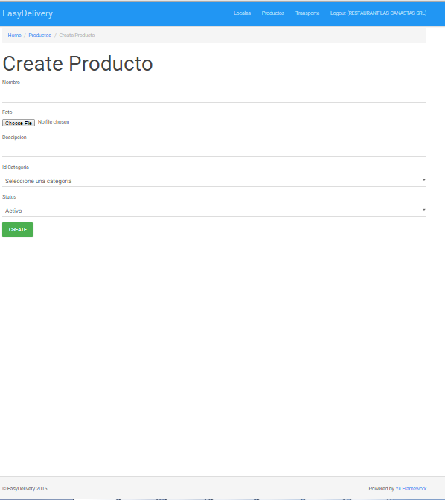
validando : http://easydelivery.koding.io/producto/create

Nombre del campo | Descripcion |  | Fecha de Validacion | Estado Validacion
NOMBRE | Deberia ser campo obligatorio |  | 2015-05-03
FOTO | ok- deberá adjuntar la imagen y tamaño maximo de 2mb |  | 2015-05-03
DESCRIPCION | Deberia ser campo obligatorio - ok |  | 2015-05-03
ID CATEGORIA | Deberia ser campo obligatorio - ok |  | 2015-05-03
STATUS | Deberia ser campo obligatorio - ok |  | 2015-05-03

Nota1: No se deberia crear productos de empresa sin los campos escritos adecuados
Nota2: Registra productos con datos incompletos del producto

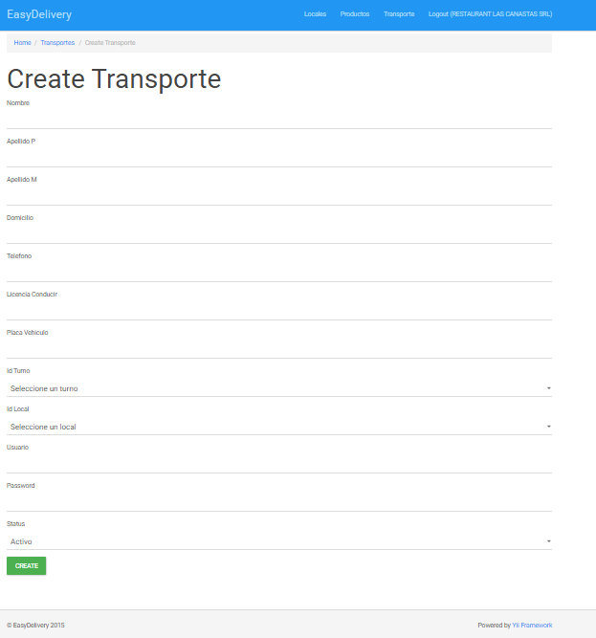
validando :http://easydelivery.koding.io/transporte/create

Nombre del campo | Descripcion |  | Fecha de Validacion | Estado Validacion
NOMBRE | ok-Deberia ser campo obligatorio y validar solo ingreso de letra |  | 2015-06-02
APELLIDO P | ok- deberia ser campo obligatorio y validar solo ingreso de letra |  | 2015-06-02
APELLIDO M | ok- deberia ser campo obligatorio y validar solo ingreso de letra |  | 2015-06-02
DOMICILIO | ok-Deberia ser campo obligatorio |  | 2015-05-19
TELEFONO | Deberia ser campo obligatorio y validar solo ingreso de numeros con una extension de hasta 9 digitos, solo numeros |  | 2015-06-02
LICENCIA DE CONDUCIR | Deberia ser campo obligatorio y validar solo numeros con una extension de hasta 9 digitos |  | 2015-06-02
PLACA DE VEHICULO | Deberia ser campo obligatorio y validar una extension de hasta 6 digitos |  | 2015-06-02
ID TURNO | Deberia ser campo obligatorio - ok |  | 2015-06-02
ID LOCAL | Deberia ser campo obligatorio-ok |  | 2015-06-02
USERNAME | ok- validar que no se ingrese simbolos |  | 2015-06-02
PASSWORD | ok- validar que no se ingrese simbolos |  | 2015-06-02
STATUS | Deberia ser campo obligatorio - ok |  | 2015-06-02

Nota1: No se deberia crear transporte de empresa sin los campos escritos adecuados
Nota2: Registrar transporte con datos incompletos del transporte

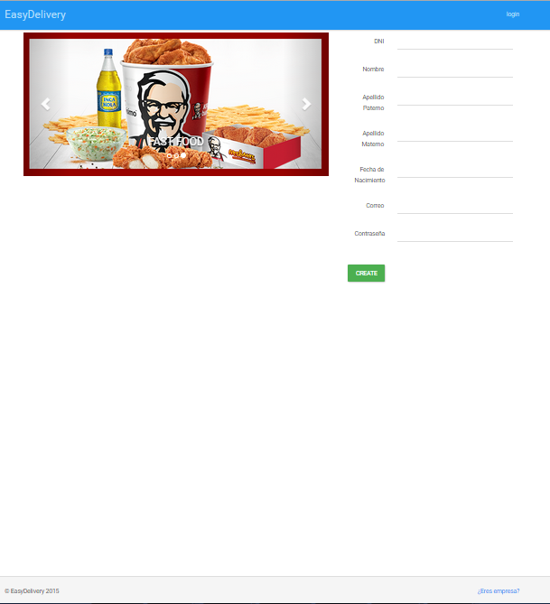
http://easydelivery.koding.io/

Nombre del campo | Descripcion |  | Fecha de Validacion | Estado Validacion
DNI | Deberia ser campo obligatorio y validar solo ingreso de numeros con una extension de hasta 8 digitos, solo numeros |  | 2015-06-02
NOMBRE | Deberia ser campo obligatorio |  | 2015-06-02
APELLIDO P | ok- deberia ser campo obligatorio y validar solo ingreso de letra |  | 2015-06-02
APELLIDO M | ok- deberia ser campo obligatorio y validar solo ingreso de letra |  | 2015-06-02
Fecha de Nacimiento | Deberia ser campo obligatorio y validar solo ingreso de tipo fecha |  | 2015-06-02
USERNAME | ok- validar que no se ingrese simbolos |  | 2015-06-02
PASSWORD | ok- validar que no se ingrese simbolos |  | 2015-06-02

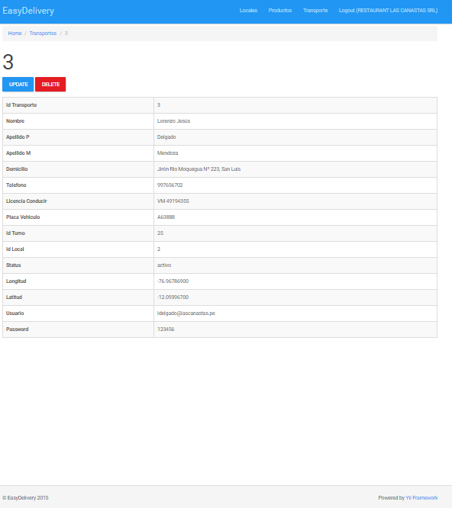

Nombre del campo | Descripcion |  | Fecha de Validacion | Estado Validacion
IDTRANSPORTE | Codigo Autogenerado (Solo Lectura) |  | 2015-06-02
NOMBRE | deberia ser solo de lectura |  | 2015-06-02
APELLIDO P | deberia ser solo de lectura |  | 2015-06-02
APELLIDO M | deberia ser solo de lectura |  | 2015-06-02
DOMICILIO | deberia ser solo de lectura |  | 2015-06-02
TELEFONO | deberia ser solo de lectura |  | 2015-06-02
LICENCIA DE CONDUCIR | deberia ser solo de lectura |  | 2015-06-02
PLACA VEHICULO | deberia ser solo de lectura |  | 2015-06-02
IDTURNO | Codigo Autogenerado (Solo Lectura) |  | 2015-06-02
IDLOCAL | Codigo Autogenerado (Solo Lectura) |  | 2015-06-02
STATUS | deberia ser solo de lectura |  | 2015-06-02
LONGITUD | deberia ser solo de lectura |  | 2015-06-02
USUARIO | deberia ser solo de lectura |  | 2015-06-02
PASSWORD | deberia ser solo de lectura |  | 2015-06-02

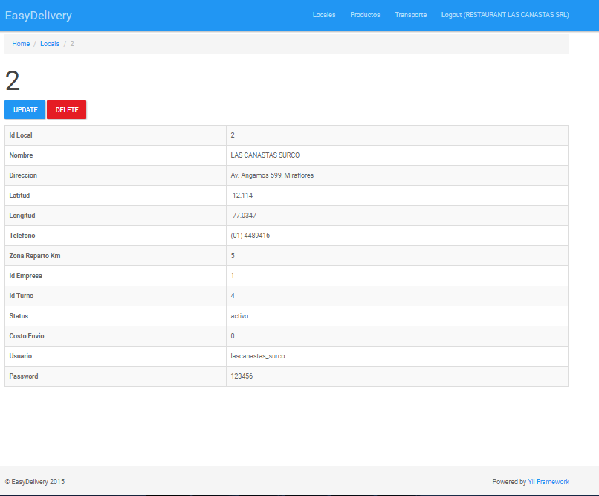

Nombre del campo | Descripcion |  | Fecha de Validacion | Estado Validacion
IDLOCAL | Codigo Autogenerado (Solo Lectura) |  | 2015-06-02
NOMBRE | deberia ser solo de lectura |  | 2015-06-02
DIRECCION | deberia ser solo de lectura |  | 2015-06-02
LATITUD | deberia ser solo de lectura |  | 2015-06-02
LONGITUD | deberia ser solo de lectura |  | 2015-06-02
TELEFONO | deberia ser solo de lectura |  | 2015-06-02
ZONA REPARTO KM | deberia ser solo de lectura |  | 2015-06-02
IDEMPRESA | Codigo Autogenerado (Solo Lectura) |  | 2015-06-02
IDTURNO | deberia ser solo de lectura |  | 2015-06-02
STATUS | deberia ser solo de lectura |  | 2015-06-02
COSTO DE ENVIO | deberia ser solo de lectura |  | 2015-06-02
USUARIO | deberia ser solo de lectura |  | 2015-06-02
PASSWORD | deberia ser solo de lectura |  | 2015-06-02

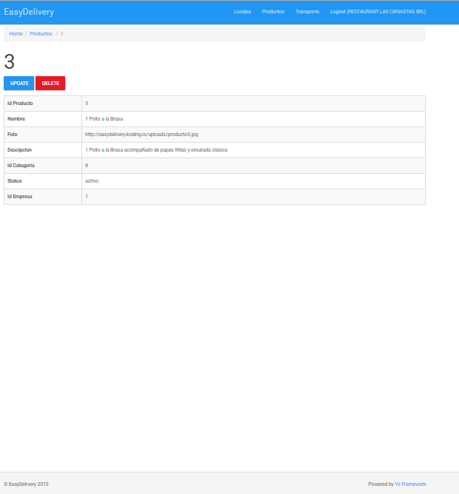

Nombre del campo | Descripcion |  | Fecha de Validacion | Estado Validacion
IDPRODUCTO | Codigo Autogenerado (Solo Lectura) |  | 2015-06-02
NOMBRE | deberia ser solo de lectura |  | 2015-06-02
FOTO | deberia ser solo de lectura |  | 2015-06-02
DESCRIPCION | deberia ser solo de lectura |  | 2015-06-02
IDCATEGORIA | Codigo Autogenerado (Solo Lectura) |  | 2015-06-02
STATUS | deberia ser solo de lectura |  | 2015-06-02
IDEMRPESA | Codigo Autogenerado (Solo Lectura) |  | 2015-06-02

